開課作業
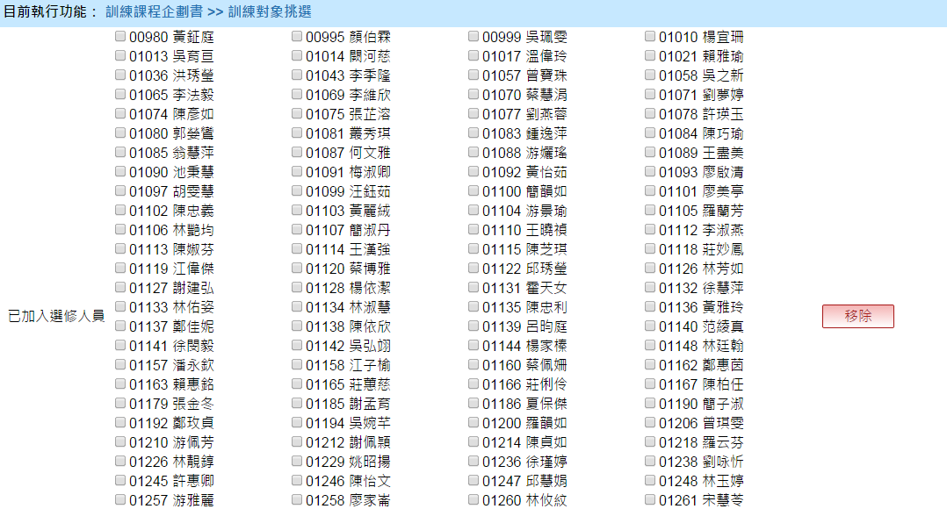
Bug/調整 | No | 項目 | 日期 | 說明 | 回覆 | 結案
調整 | 1 | 課程企劃 | 2014-09-26 | 1.『專案類型』請增加：一般 2.『查詢功能』項目請增加：訓練年度 刪除：1.編號；2.訓練目標；3.教學方法 | 1. 已處理 2. 已處理
 | 2 | 課程企劃- 訓練對象挑選 | 2014-09-26 | 1.欲刪除大量人員資料時，只能單一點選，請協助增加『全選』功能 2.請說明若已完成『訓練對象』挑選後，再返回到『計畫別』刪除或新增的影響為何? | 1. 刪除這一部份，改成由下方的「必修人員」與「選修人員」列表前方增加勾選來取代，表頭的勾選代表全選 2. 沒有影響，已經挑選進來的人不會跟著計畫別刪除而刪除，「計畫別」只影響訓練對象挑選畫面裡面的「計畫」下拉選項

辦訓前置作業
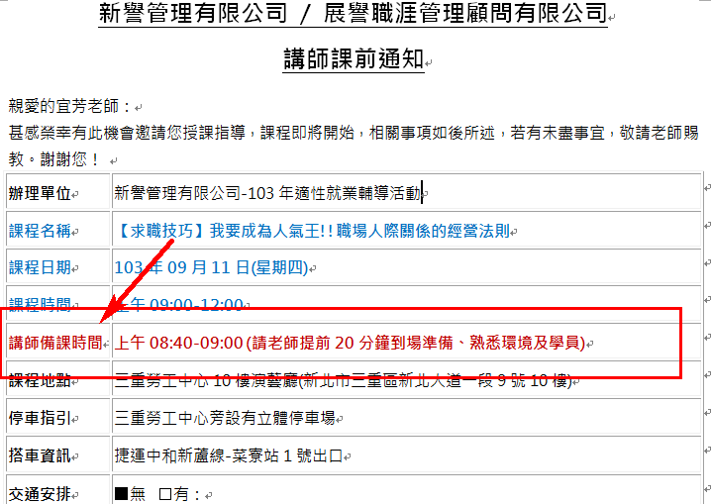
Bug/調整 | No | 項目 | 日期 | 說明 | 回覆 | 結案
調整 | 1 | 講師行前通知 | 2014-09-26 | 項目請新增： 講師備課時間(如下圖) | 已處理

